Bon de commande
Bon de commande
 |  |  |  |  |  | Valable jusqu'au
 |  |  |  |  |  | 28 novembre 2025

Livraion gratuite
semaine du 15/12
 | Nom :
 | Adresse :
 | CP + Ville :
 | e-mail :
 | Tél :

Désignation |  | Prix unitaire TTC | Prix au kg TTC |  | TVA | Quantité | Total TTC

- Miel Fleurs de Printemps 500g |  | 9.00 € | 18.00 € |  | 5.5% |  | 0.00 €
- Miel de Tournesol 250g |  | 5.50 € | 22.00 € |  | 5.5% |  | 0.00 €
- Miel de Tournesol 500g |  | 9.00 € | 18.00 € |  | 5.5% |  | 0.00 €
- Miel de Châtaignier 250g |  | 5.00 € | 20.00 € |  | 5.5% |  | 0.00 €
- Miel de Châtaignier 500g |  | 8.00 € | 16.00 € |  | 5.5% |  | 0.00 €
- Le savon au miel & cire d'abeilles 100g |  | 5.90 € | 59.00 € |  | 20% |  | 0.00 €
- Pain d'épice nature 380g* |  | 9.50 € | 25.00 € |  | 5.5% |  | 0.00 €
- Pain d'épice aux noix 380g* |  | 11.50 € | 30.26 € |  | 5.5% |  | 0.00 €
- Pain d'épice aux chocolat 380g* |  | 11.50 € | 30.26 € |  | 5.5% |  | 0.00 €
- Pain d'épice aux oranges confites 380g* |  | 11.50 € | 30.26 € |  | 5.5% |  | 0.00 €
- Bougie "La Ruche" |  | 5.00 € | - |  | 20% |  | 0.00 €
- Bougie "Chandelles x3" |  | 7.00 € | - |  | 20% |  | 0.00 €
- Bougie "La Graphique" |  | 6.00 € | - |  | 20% |  | 0.00 €
- Bougie "Père Noël" |  | 5.00 € | - |  | 20% |  | 0.00 €
- Bougie "Pomme de pin" |  | 5.00 € | - |  | 20% |  | 0.00 €

*liste des ingrédients et des allergènes sur l'étiquette ou sur demande

 |  |  | Détail TVA |  |  | Total HT | 0.00 €
 |  |  | TVA 20% | 0.00 € |  | TotalTVA | 0.00 €
 |  |  | TVA 5,5% | 0.00 € |  | Total TTC | 0.00 €

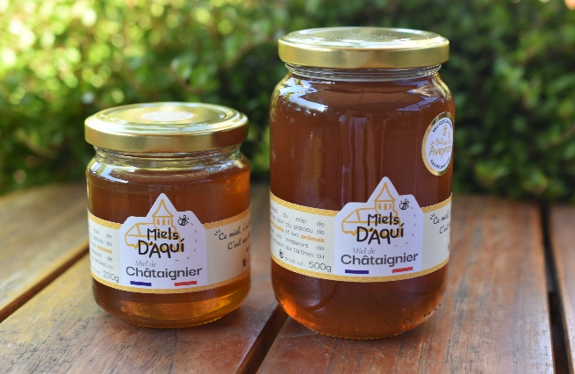
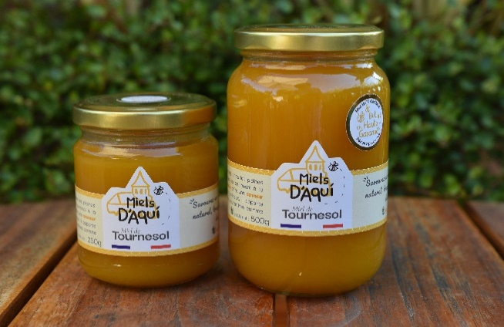
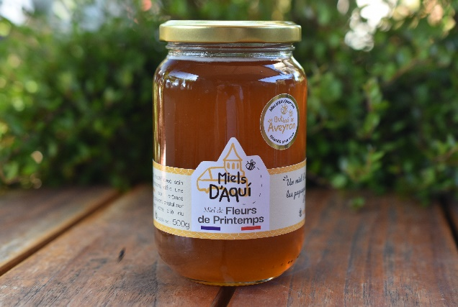

Miel de Tournesol - Haute Garonne C'est un miel chaleureux, parfumé, fruité et légèrement acidulé avec une cristallisation fine |  | Miel de Châtaignier - Aveyron Un miel équilibré, aux arômes chauds et avec une légère amertume en fin de bouche. Liquide, il peut cristalliser avec le temps. C'est le miel idéal pour la cuisine. |  |  | Miel de Fleurs de Printemps Un miel parfumé, équilibré et fleuri. Liquide mais peut cristalliser naturellement avec le temps

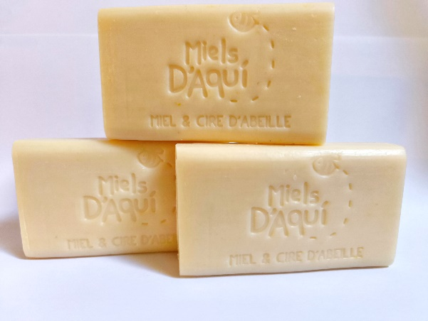
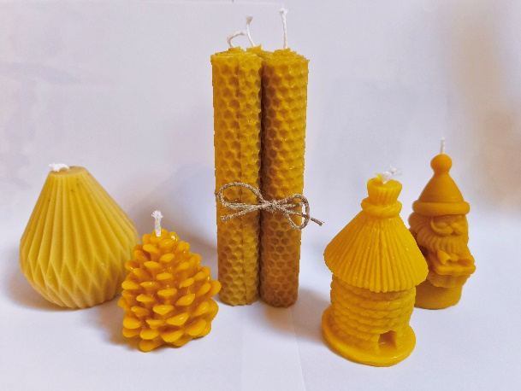
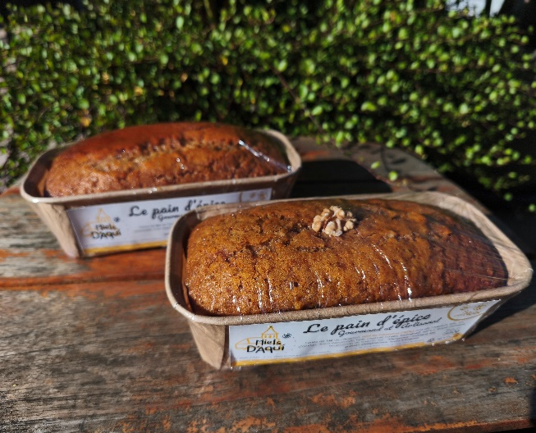

Les savons Né de la rencontre entre la ruche et la bergerie, ce savon au miel de châtaignier, à la cire d’abeille, au lait et beurre de brebis de l’Aveyron laisse une peau souple et nourrie. |  | Les bougie 100% en cire d'abeilles - parfumée naturellement à la douce odeur de la ruche - 5 modèles : La graphique, la pomme de pin, les 3 chandelles, la ruche et le père noël |  |  | Les Pains d'épices Nature - Noix - Chocolat - Oranges confites Moelleux, parfumés et généreux en miel, ils sont fabriqués maison. Idéal à déguster avec une tisane un café ou tout saimplement pour le plaisir !
Tél : 06 82 51 18 12 |  |  | 2 rue Alexis Domergue |  |  | SIRET : 94471592900013
e-mail : mielsdaqui@gmail.com |  |  | 12500 Lassouts

